100-P-01 A
FICHA TÉCNICA

 |  |  |  | Rev. | Fecha | Elaboró | Revisó | Aprobó
 |  | BOMBA DE TRASIEGO HACIA STARnD |  | 2 | 11-Jun-25 | JCSA
UBICACIÓN
GIRARDOTA, ANTIOQUIA

PLANTA |  | FICHA TÉCNICA
STARnD INTERQUIM

GENERAL | TAG N° |  | 100-P-01A |  | 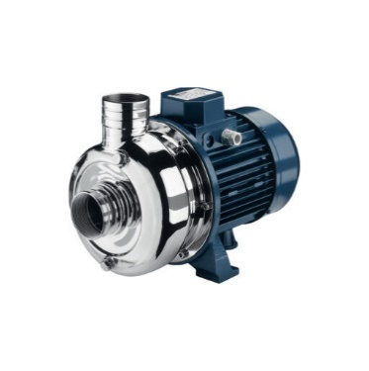
 | SERVICIO |  | Tratamiento de agua residual NO doméstica
 | FUNCIÓN |  | Trasiego de agua cruda desde el 100-TK-01 al 200-PS-01
 | DESCRIPCIÓN DE OPERACIÓN |  | Continua
FLUIDO | FLUIDO |  | ARnD
 | DENSIDAD APROXIMADA g/ml |  | 1.10
 | pH |  | >5
 | TEMPERATURA MÁXIMA FLUIDO (°C) |  | 28
EQUIPO | TIPO |  | Centrifuga Horizontal
 | CAUDAL MÁXIMO (m3 /h) |  | 60
 | IMPELLERS |  | Abierto
 | NÚMERO DE ETAPAS |  | 3
 | ALTURA MÁXIMA A CAUDAL MÁXIMO(m) |  | 19
 | VELOCIDAD MOTOR (RPM) |  | 3450
 | POTENCIA (HP) |  | 4
 | VOLTAJE (V) |  | 3~440
 | FRECUENCIA |  | 60
 | MATERIAL |  | Cuerpo/Impulsor /Carcasa AISI 304
 | MARCA / MODELO |  | Ebara DWO 4006
NOTAS

200-PS-01
FICHA TÉCNICA

 |  |  |  | Rev. | Fecha | Elaboró | Revisó | Aprobó
 |  | SEDIMENTADOR DAF |  | 2 | 11-Jun-25 | JCSA
UBICACIÓN
GIRARDOTA, ANTIOQUIA

PLANTA |  | FICHA TÉCNICA
STARnD INTERQUIM

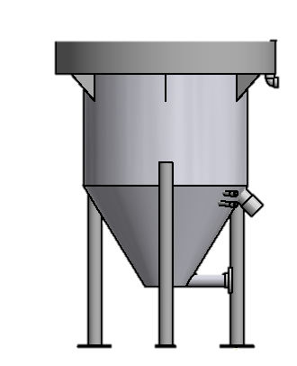
GENERAL | TAG N° |  | 200-PS-01
 | SERVICIO |  | Celda de Flotación de aire disuelto
 | FUNCIÓN |  | Separación sólido - Liquido del licor mezcla
 | DESCRIPCIÓN DE OPERACIÓN |  | Continua
FLUIDO | FLUIDO |  | Agua Residual
 | DENSIDAD APROXIMADA g/ml |  | 1.00
 | VISCOSIDAD APROXIMADA cp |  | 1.00
 | pH |  | 6.0 - 9.0
 | FLUJO DISEÑO (L/s) |  | 1.0
 | TEMPERATURA MÁXIMA FLUIDO (°C) |  | 28
TANQUE | CAPACIDAD (m3) |  | 2.95
 | DIÁMETRO INTERNO (mm) |  | 1810
 | ALTURA DEL CUERPO (mm) |  | 2045
 | MATERIAL |  | PRFV
NOTAS | TANQUE SIN TAPA, INCLUYE LOS SIGUIENTES EQUIPOS: A. MEZCLADOR ESTÁTICO 200-MX-01 DE 2.5 PULGADA PARA UN CAUDAL DE 3.6 M3/h B. RASPADOR DE LODO TIPO CIRCULAR CON MOTORREDUCTOR

600-TK-01
FICHA TÉCNICA

 |  |  |  | Rev. | Fecha | Elaboró | Revisó | Aprobó
 |  | TANQUE DE RECEPCIÓN DE LODOS |  | 2 | 11-Jun-25 | JCSA
UBICACIÓN
GIRARDOTA, ANTIOQUIA

PLANTA |  | FICHA TÉCNICA
STARnD INTERQUIM

GENERAL | TAG N° |  | 600-TK-01 |  | 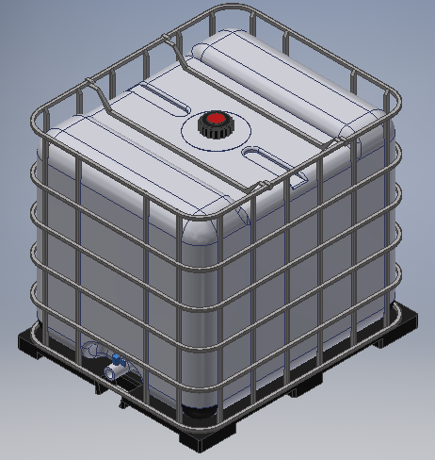
 | SERVICIO |  | Lodos Biologicos
 | FUNCIÓN |  | Recepción de lodos
 | DESCRIPCIÓN DE OPERACIÓN |  | Continua
FLUIDO | FLUIDO |  | Lodo
 | CONCENTRACIÓN DE LODOS (mg/L) |  | 30000.00
 | pH |  | 5.0-9.0
 | TEMPERATURA MÁXIMA FLUIDO (°C) |  | 28
TANQUE | CAPACIDAD (L) |  | 1000
 | ANCHO (cm) |  | 110
 | LARGO (cm) |  | 100
 | ALTURA (cm) |  | 100
 | MATERIAL |  | POLIETILENO
NOTAS | TANQUE CERRADO

800-TK-01
FICHA TÉCNICA

 |  |  |  | Rev. | Fecha | Elaboró | Revisó | Aprobó
 |  | TANQUE PARA ALMACENAMIENTO DE COAGULANTE |  | 2 | 11-Jun-25 | JCSA
UBICACIÓN
GIRARDOTA, ANTIOQUIA

PLANTA |  | FICHA TÉCNICA
STARnD INTERQUIM

GENERAL | TAG N° |  | 800-TK-01 |  | 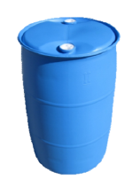
 | SERVICIO |  | Tanque Coagulante
 | FUNCIÓN |  | Almacenamiento y dosificación de coagulante
 | DESCRIPCIÓN DE OPERACIÓN |  | Continuo
FLUIDO | FLUIDO |  | Coagulante
 | CONCENTRACIÓN |  | 640
 | TEMPERATURA (°C) |  | 25
TANQUE | TIPO DE TANQUE |  | Caneca
 | CAPACIDAD (L) |  | 150
 | DIAMETRO (cm) |  | 56
 | ALTURA (cm) |  | 90
 | MATERIAL |  | Polietileno

803-P-01
FICHA TÉCNICA

 |  |  |  | Rev. | Fecha | Elaboró | Revisó | Aprobó
 |  | BOMBA NEUMÁTICA PARA DESHIDRATANTE |  | 2 | 11-Jun-25 | JCSA
UBICACIÓN
GIRARDOTA, ANTIOQUIA

PLANTA |  | FICHA TÉCNICA
STARnD INTERQUIM

GENERAL | TAG N° |  | 803-P-01 |  | 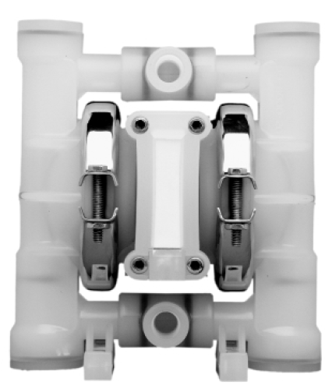
 | SERVICIO |  | Bomba dosificadora
 | FUNCIÓN |  | Dosificación de deshidratante en tanque de lodos 600-TK-02
 | DESCRIPCIÓN DE OPERACIÓN |  | Continua
FLUIDO | FLUIDO |  | Deshidrante
 | CONCENTRACIÓN (g/L) |  | 1.00
 | TEMPERATURA (°C) |  | 30.00
EQUIPO | TIPO |  | Neumática
 | CAUDAL MÁXIMO (LPM) |  | 15.5
 | PRESIÓN MÁXIMA (PSI) |  | 73
 | PRESIÓN DE OPERACIÓN (PSI) |  | 10
 | ALTURA MÁXIMA DE ASPIRACIÓN (m) |  | 3 dry
 | CONSUMO MÁXIMO DE AIRE (SCFM) |  | 3
 | ENTRADA DE AIRE (NTP) |  | 0.125
 | ENTRADA Y SALIDA DEL FLUIDO (NPT) |  | 0.25
 | MATERIAL |  | Cuerpo: Polipropileno Diafragma en teflon
 | MARCA / MODELO |  | WILDEN P25
NOTAS

